Hoja1
0
 | HABILIDADES FATE

 | Se utilizan durante la historia para superar, completar u obtener ventajas de la situación a la que se enfrentan los personajes.
 | Algunas habilidades tienen gran valor durante las peleas.

 | HABILIDADES |  |  |  |  |  |  |  |  |  |  |  |  |  |  | ESCALA DE TIRADAS
 | NOMBRE | TIPO | DESCRIPCIÓN |  |  |  |  |  |  |  |  |  |  | Energia |  | 8 | Legendario
 | Provocar | Agresiva | Provocar, en caso de resultar exitosa, obliga al usuario provocado a remplazar su movimiento por ataque y es dirigido al provocador. El jugador provocado no podrá moverse de su cuadro. |  |  |  |  |  |  |  |  |  |  | 1 unidad |  | 7 | Épico
 | Intimidar | Agresiva | Intimidar, en caso de resultar exitosa, obliga al usuario intimidado a remplazar su movimiento por defensa. El jugador intimidado no podra moverse de su cuadro. |  |  |  |  |  |  |  |  |  |  | 1 unidad |  | 6 | Fantástico
 | Alertar | Agresiva | Alertar, en caso de resultar exitosa, obliga al usuario alertado a remplazar su movimiento por evasión. |  |  |  |  |  |  |  |  |  |  | 1 unidad |  | 5 | Excelente
 | Puntería | Agresiva | Puntería permite, en caso de obtener 4 o mayor, obtener un dado extra a la tirada de ataque si el atacado se encuentra en zona 2. |  |  |  |  |  |  |  |  |  |  | 2 unidades |  | 4 | Enorme
 | Voluntad | Defensiva | Voluntad permite contrarestar los efectos de provocar, intimidar y alertar. Asimismo, se utiliza en contra de situaciones de estrés mental. |  |  |  |  |  |  |  |  |  |  | 0 unidades |  | 3 | Grande
 | Percepción | Defensiva | Percepción permite contrarestar los efectos de sigilo. Asimismo es utilizada para obtener información de sus cercanías. |  |  |  |  |  |  |  |  |  |  | 0 unidades |  | 2 | Bueno
 | Atletismo | Utilidad | Permite moverte a un cuadro de zona circundante si la tirada es de 3. Si la tirada es de 8 permite moverte a cualquier cuadro de cualquier zona |  |  |  |  |  |  |  |  |  |  | 1 unidad |  | 1 | Normal
 | Engañar | Utilidad | En caso de obtener 4 o mayor permite cambiar de acción una vez el resultado de la tirada es conocido. |  |  |  |  |  |  |  |  |  |  | 2 unidades |  | 0 | Mediocre
 | Sigilo | Utilidad | Permite evitar ser objetivo de ataque durante el turno. (En caso de que nadie pueda ser objetivo es elegido aleatoriamente). NOTA. |  |  |  |  |  |  |  |  |  |  | 1 unidad |  | -1 | Malo
 | Investigar | Utilidad | Permite encontrar objetos de valor dentro de la sala generada. Sin embargo, depende de la zona y de la situación. |  |  |  |  |  |  |  |  |  |  | 0 unidades |  | -2 | Terrible
 | Saber | Utilidad | Permite razonar acerca de la situacion para obtener información adicional de un tema relevante para la situación. |  |  |  |  |  |  |  |  |  |  | 0 unidades |  | -3 | Fatal
 | Manualidad | Utilidad | Permite fabricar objetos de valor y reparar objetos de valor. |  |  |  |  |  |  |  |  |  |  | 1 unidad |  | -4 | Desgracia
 | Carisma | Utilidad | Permite al jugador superar con mayor facilidad situaciones díficiles de primera instancia desde lo social. (Requiere de interpretación). |  |  |  |  |  |  |  |  |  |  | 0 unidades |  | -5 | Desconocido
 | Robar
 | ARBOL DE HABILIDADES FATE |  |  |  |  |  | NOTA: |  |  |  |  | NOTA:
 |  |  |  |  |  |  | Se pueden escoger hasta tres habilidades agresivas |  |  |  |  | Los dados que se utilizan para determinar las tiradas FATE
 | Enorme(+4) |  |  |  |  |  | Se deben escoger dos habilidades agresivas |  |  |  |  | son los dados de 6 caras que arrojan valores entre -1, 0 y 1
 | Grande (+3) |  |  |  |  |  | Se debe escoger una habilidad defensiva |  |  |  |  | respectivamente. El resultado sera la suma de cada dado más la habilidad
 | Bueno (+2) |  |  |  |  |  | Se pueden escoger dos habilidades defensivas
 | Normal (+1) |  |  |  |  |  | Sigilo se puede utilizar fuera de combate |  |  |  |  | Los dados FATE son verdes

 |  |  |  |  |  |  | Atletismo obligatorio
 | ESTADÍSTICAS
 | Las estadísticas del usuario son los valores númericos que entran en juego durante los asaltos, estos valores númericos parten de una base
 | durante la etapa de creación de personajes el usuario puede repartir 5 puntos de experiencia de manera totalmente libre a las estadísticas de Combate, Defensa, Destreza, Precisión, Evasión.

 | NOMBRE | DESCRIPCIÓN |  |  |  |  |  |  |  |  |  |  |  |  |  |  |  | V. INICIAL
 | Salud | Los puntos de salud son las veces que un jugador puede soportar los ataques, cada ataque resta un punto de salud, si los puntos llegan a 0 el siguiente turno sera el último turno antes de quedar inconsiente |  |  |  |  |  |  |  |  |  |  |  |  |  |  |  | C
 | Energia | Permite utilizar el bushido del jugador y permite utilizar las habilidades FATE durante el asalto. Se recupera al finalizar un asalto. Si se utiliza energia fuera de asalto, el proximo asalto comienza con la E.actual |  |  |  |  |  |  |  |  |  |  |  |  |  |  |  | C
 | Combate | La estadística de combate determina los dados que se utilizaran para la acción de combate. Asimismo, durante la fase de calculo sirve para determinar quien tiene la victoria del turno. |  |  |  |  |  |  |  |  |  |  |  |  |  |  |  | 0
 | Defensa | La estadística de defensa determina los dados que se utilizaran para la acción de defensa. Asimismo, durante la fase de calculo sirve para determinar quien tiene la victoria del turno. |  |  |  |  |  |  |  |  |  |  |  |  |  |  |  | 0
 | Destreza | La estadística de destreza permite utilizar o fabricar ciertos objetos de valor dentro del juego. NOTA: Es recomendable no aumentar esta estadística durante la fase temprana del juego |  |  |  |  |  |  |  |  |  |  |  |  |  |  |  | 0
 | Precisión | La estadística de precisión determina los dados que se utilizaran para realizar un contra-ataque. |  |  |  |  |  |  |  |  |  |  |  |  |  |  |  | 0
 | Evasión | La estadística de evasión determina los dados que se utilizaran para la acción de evasión. Las interacciones con evasión no requieren de la fase de calculo. |  |  |  |  |  |  |  |  |  |  |  |  |  |  |  | 0
 |  | NOTA: Si los puntos de salud llegan a 0, el usuario puede recibir el numero de daños negativos igual al valor inicial de su Salud, estos se consideran Daño letal.
 |  | Cada ataque consecutivo que recibe un usuario inconsiente duplica el daño. Si un jugador no recibe daño letal y acaba el asalto, recuperara la conciencia y contará con solo 1 punto de Salud
 |  | (CADA TRES TURNOS SE REGENERÁ UN PUNTO DE ENERGIA)

 | NATURALEZAS |  |  |  |  |  |  |  |  |  |  | DADOS CORRESPONDIENTES A LA ESTADÍSTICA
 | Inicialmente los jugadores al crear sus personajes les es asignada una naturaleza de manera aleatoria. |  |  |  |  |  |  |  |  |  |  | Los dados correspondientes a una estadística se determinan por medio del valor de la
 | Esta naturaleza da pie a una personalidad dentro del juego. Sin embargo, esta personalidad también afecta directamente a sus estadísticas. |  |  |  |  |  |  |  |  |  |  | estadística, este valor se asigna a un "nivel" y dependiendo del nivel son los dados.

 | NOMBRE | STAT BENEFICIADO |  | STAT PERJUDICADO |  |  |  |  |  |  |  | NUMERO DE DADOS |  | EXPERIENCIA NECESARIA |  |  |  | NIVEL
 |  | (-/+1 exp. Necesaria parar subir el STAT) |  |  |  |  | NOTA: | Los dados STAT son dados de 6 caras |  |  |  | 0 dados |  | Valor 0 |  |  |  | Nivel 0
 | Ruda | Combate |  | Defensa |  |  |  | con valores entre 1 y 6 |  |  |  | 2 dados |  | +1 de experiencia al nivel anterior |  |  |  | Nivel 1
 | Plácida | Defensa |  | Evasión |  |  |  | Los dados XTRA se ocupan como STAT |  |  |  | 3 dados |  | +3 de experiencia al nivel anterior |  |  |  | Nivel 2
 | Activa | Destreza |  | Precisión |  |  |  |  |  |  |  | 4 dados |  | +4 de experiencia al nivel anterior |  |  |  | Nivel 3
 | Cauta | Evasión |  | Combate |  |  |  | Los dados STAT son rojos |  |  |  | 5 dados |  | +5 de experiencia al nivel anterior |  |  |  | Nivel 4
 | Pícara | Precisión |  | Destreza |  |  |  | Los dados XTRA son morados |  |  |  | 6 dados |  | Solo con opciones de dado extra |  |  |  | Extra
 | Neutra | Elegible |  | Sujeta a la elección 1

 | SISTEMA DE COMBATE STAT
 | El sistema de combate se realiza durante la fase de selección y la fase principal. Todo el sistema de combate se realiza con dados STAT

 | ACCIONES | TIPO | DIFERENCIA | EN TABLAS GANA CONTRA |  |  | NIVELES X VICTORIA |  | ESTADÍSTICA + |  | DESCRIPCIÓN
 | Atacar | Normal | 1 - 4 | EVASIÓN |  |  | 2 |  | Combate |  | Atacar permite infligir daño a los puntos de Salud del atacado
 |  | Crítico | 5 | EVASIÓN |  |  | 3
 | Defender | Normal | 1 - 4 | ATACAR |  |  | 2 |  | Defensa |  | Defender permite proteger los puntos de salud propios

 |  | Parry | 5 |  |  |  | 3 |  |  |  | Si el defensor gana exactamente con la misma tirada que el
 |  |  |  |  |  |  |  |  |  |  | atacante, puede realizar una Contra.
 | Evadir | Normal | 1 - 3 | NUNCA GANA |  |  | NO HAY AUMENTOS |  | NO HAY AUMENTOS |  | Permite evadir el ataque y proteger los puntos de salud propios
 |  | Bueno | 4 |  |  |  |  |  |  |  | Permite evadir el ataque y hacer una Contra
 |  | Crítico | 5 |  |  |  |  |  |  |  | Permite lo anterior y obtener un dado XTRA para la Contra
 | Contra | NA |  |  |  |  |  |  |  |  | Las tiradas de contra se realizan con dados STAT de la estadística
 |  |  |  |  |  |  |  |  |  |  | de precisión. Si se iguala la tirada de ataque, inflige un daño
 | Activar | NA |  |  |  |  |  |  |  |  | Permite activar habilidades de clase
 |  |  |  |  |  |  |  |  |  |  | Se puede hacer en conjunto con otra acción

 | RACHA DE VICTORIAS/DERROTAS
 | Obtener una racha de 3 victorias de una acción ofrece un dado XTRA para usarlo en una acción futura |  |  |  |  |  |  |  |  |  |  |  | LA FASES DE UN TURNO DE COMBATE
 | Obtener una victoria de Atacar, Defender y Evadir ofrece un dado XTRA para usarlo en una acción futura (No aplica para las derrotas)
 | Obtener una racha de 3 derrotas consecutivas ofrece un dado XTRA para usarlo en una acción futura |  |  |  |  |  |  |  |  |  |  |  | Los turnos son globales y durante las fases todos los jugadores participan
 | Los dados XTRA obtenidos por rachas son acumulables, las rachas de cada acción son acumulables
 |  |  |  |  |  |  |  |  |  |  |  |  | Inicio del asalto (Solo una vez)
 | CRÍTICOS |  |  |  |  |  |  |  |  |  |  |  | Durante el inicio del asalto se pueden utilizar habilidades que
 | Los críticos tienen efectos especiales en las rachas de victorias y en los puntos de salud |  |  |  |  |  |  |  |  |  |  |  | necesariamente no requieran contacto. Esta fase solo sucede una vez en el primer turno

 | ACCIONES | EFECTOS |  |  |  |  |  |  |  |  |  |  | Fase FATE (Opcional)
 | Atacar | Realizar un crítico contra un jugador que uso defensa provoca que el que defiende pierda su racha de victorias de defensa. |  |  |  |  |  |  |  |  |  |  | Durante esta fase se realizan las tiradas con dados FATE para utilizar las habilidades FATE
 |  | Realizar un crítico contra un jugador que uso evasión provoca que el que evade reciba el doble del daño infligido. |  |  |  |  |  |  |  |  |  |  | Después de realizar las tiradas se concreta un resultado y se resuelve
 | Defender | Un crítico contra un jugador que ataca provoca que pierda la racha de victorias de ataque y retira los esfuerzos del defensor
 |  |  |  |  |  |  |  |  |  |  |  |  | Fase de principal
 | Evadir | Sin efectos |  |  |  |  |  |  |  |  |  |  | Durante esta fase se realizan las tiradas de las acciones con dados STAT y activan habilidades
 |  |  |  |  |  |  |  |  |  |  |  |  | Después de realizas las tiradas se concretan resultados y se reparten aumentos y puntos
 |  |  |  |  |  |  |  |  |  |  |  |  | de victoria.
 | PENALIZACIONES
 | Repetir 4 veces seguidas una acción provoca que pierdas un dado de la tirada total antes de realizarla |  |  |  |  |  |  |  |  |  |  |  | Fase de calculo de daño (Opcional)
 |  |  |  |  |  |  |  |  |  |  |  |  | Durante esta fase se revisa y se comparan las estadísticas. Se realizan las restas a los puntos
 | ASALTO MULTIPLE |  |  |  |  |  |  |  |  |  |  |  | de vida.
 | En asaltos multiples la defensa funciona contra todos los ataques que recibas, funciona con la misma tirada.
 | En asaltos multiples el ataque es solo a un objetivo a menos que el arma permita atacar a más de un objetivo a la vez |  |  |  |  |  |  |  |  |  |  |  | Fin de turno
 | En asaltos multiples la evasión funciona contra todos los ataques recibas, funciona con la misma tirada.

 | FASE DE CALCULO
 | Una vez otorgado los aumentos se realiza la comparación de niveles. (Solo para el caso de ataque y defensa)
 | Si ambos atacan y no obtuvieron aumentos gana el que tenga mayor nivel.
 | Si el que ataca gana en la comparación de niveles contra el que defiende, el que defiende pierde un punto de Salud.
 | Si el que defiende gana en la comparación de niveles contra el que ataca, el que defiende no pierde puntos de Salud.
 | Si el que defiende gana en la comparación pero perdió en los dados el que defiende acumula un esfuerzo
 | Dos esfuerzos acumulados restan un punto de vida
 | Si el que ataca gana en la comparación y perdio los dados de todos modos el atacante gana
 | Si ambos defienden no sucede nada y se pasa al siguiente turno
 | SI ambos evaden no sucede nada y se pasa al siguiente turno

 | ASALTOS
 | Un asalto es un combate de 2 o más jugadores. Estos se dividen en 3 Zonas y es el entorno en donde ocurren todas las acciones.
 | Asimismo, un asalto cuenta con fases de juego. | 1

 | ZONAS | La zona 3 es la zona fuera de combate. Una vez el jugador entra a la zona 3, el jugador esta fuera del asalto. (Dentro de la zona 3 no se pueden realizar ningun tipo de acción a excepción de volver a entrar)
 |  | La zona 2 es la zona de combate amplio, los jugadores a melee deben encontrarse en la misma zona para combatir
 |  | moverse de cuadro en la Zona 2 necesita una tirada efectiva de atletismo. En caso de fallar el jugador no puede realizar el cambio de cuadro en la misma zona o entre zonas.
 |  | Los jugadores a distancia pueden atacar en zona 1 y 2. En caso de que alguien intente escapar a zona 3 el jugador a distancia puede regresarlo
 |  | a la zona anterior si ataca de manera efectiva.
 |  | La zona 1 es la zona inicial del asalto. Todos los jugadores empiezan en la zona 1. Para moverse de zona 1 a zona 2 es necesario una tirada
 |  | efectiva de atletismo. En caso de fallar el jugador no puede realizar el cambio de cuadro en la misma zona o entre zonas. |  |  |  |  |  |  |  |  |  |  |  |  | MAPA DE LAS ZONAS

 |  |  |  |  |  |  |  |  |  | NOTA: |  |  |  | a
 | a |  |  |  |  |  |  |  |  | Es posible salir de un asalto y darlo por
 |  |  |  |  |  |  |  |  |  | terminado si todos los jugadores de un |  |  |  |  |  |  |  |  | Zona 1
 |  |  |  |  |  |  |  |  |  | bando escapan a la zona 3 |  |  |  | b
 | b |  |  |  |  |  |  | Zona 1 |  | o si todos los jugadores del bando enemigo |  |  |  |  |  |  |  | =
 |  |  |  |  |  |  |  |  |  | se encuentran confundidos
 |  |  |  |  |  |  |  |  |  |  |  |  |  | c
 | c |  |  |  |  |  |  | Zona 2
 |  |  |  |  |  |  |  |  |  |  |  |  |  |  | 1 | 2 | 3

 | d |  |  |  |  |  |  | Zona 3

 |  |  |  |  |  |  |  |  |  |  |  | NOTA:
 | e |  |  |  |  |  |  |  |  |  |  | Cada cuadro de zona se divide en 9 posiciones donde se puede mover
 |  |  |  |  |  |  |  |  |  |  |  | El jugador se puede mover dentro del cuadro de zona las posiciones que su clase permita
 |  |  |  |  |  |  |  |  |  |  |  | por turno al inicio de la fase FATE
 |  | 1 | 2 | 3 | 4 | 5 |  |  |  |  |  | (Total de 81 cuadros)

 | ELEMENTOS |  |  |  |  |  |  |  | TABLA DE AUMENTOS
 | Los elementos forman un ciclo y se relacionan directamente con una estadística. |  |  |  |  |  |  |  | Dependiendo del elemento y su estadística relacionada respecto al nivel de tu estadística hay aumentos en las tiradas
 | Los jugadores son afines a algún elemento, este se le conoce como "Estadística elemental". |  |  |  |  |  |  |  | El aumento consiste en un numero fijo independiente a la tirada que será sumado al utilizar el elemento.

 |  |  |  |  |  |  |  |  | ESTADÍSTICA ELEMENTAL |  |  | AUMENTO
 |  | Elementos:
 |  |  |  |  |  |  |  |  | NOMBRE | STAT |  | NIVEL | AUMENTO FIJO
 |  |  |  |  |  |  |  |  | Agua | Evasión |  | 0 | 0
 |  |  |  |  |  |  |  |  | Fuego | Combate |  | 1 | 1
 |  |  |  |  |  |  |  |  | Viento | Destreza |  | 2 | 3
 |  | Evasión | Combate | Destreza | Defensa | Precisión |  |  | Tierra | Defensa |  | 3 | 7
 |  |  |  |  |  |  |  |  | Rayo | Precisión |  | 4 | 8

 | EFECTOS DE ESTADO

 | Los efectos de estado son efectos que se aplican durante el combate y que permiten al jugador que los inflige obtener la ventaja
 | Solo se puede tener un efecto de estado a la vez.

 | NOMBRE |  | CONDICIONES |  |  | EFECTO |  |  | DURACIÓN |  |  | AFINIDAD | COSTO DE ENERGIA
 | Envenenamiento |  | Es necesario que para aplicar |  |  | El efecto de envenenamiento |  |  | 2 aplicaciones |  |  | NA | 1
 |  |  | envenenamiento cuente con |  |  | resta un punto de vida |  |  | La primera aplicación es el turno
 |  |  | objetos que permitan infligir el |  |  |  |  |  | inmediato al turno de aplicación
 |  |  | efecto de envenenamiento |  |  |  |  |  | La segunda dos turnos después
 | Paralización |  | Es necesario que para aplicar |  |  | El efecto de paralización resta un |  |  | Turno inmediato al turno de |  |  | Rayo | 1
 |  |  | paralización se inflijan daños |  |  | movimiento al total de movimiento |  |  | aplicación
 |  |  | por medio de ataques de Zen |  |  | en campo que puede realizar.
 |  |  | de elemento Rayo |  |  |  |  |  | Solo dura ese turno
 | Quemadura |  | Es necesario que para aplicar |  |  | El efecto de quemadura provoca |  |  | Turno inmediato al turno de |  |  | Fuego | 1
 |  |  | quemadura se inflija daño |  |  | que reciban daño al defender |  |  | aplicación
 |  |  | por medio de ataques de Zen |  |  | si la defensa no fue crítica
 |  |  | de elemento Fuego |  |  |  |  |  | Dura 4 turnos
 | Congelamiento |  | Es necesario que para aplicar |  |  | El efecto de congelamiento |  |  | Turno inmediato al turno de |  |  |  | 1
 |  |  | congelamiento se inflija daño |  |  | provoca que los afectados no |  |  | aplicación |  |  | Aire
 |  |  | por medio de ataques de Zen |  |  | puedan usar la acción de evadir |  |  |  |  |  | Agua
 |  |  | de elemento Agua o Aire |  |  |  |  |  | Dura 5 turnos
 | Confusión |  | Es necesario que para aplicar |  |  | El efecto de confusión provoca |  |  | Turno inmediato al turno de |  |  | Tierra | 1
 |  |  | confusión se inflija daño |  |  | que durante esten confudidos |  |  | aplicación
 |  |  | por medio de ataques de Zen |  |  | tiren con un dado XTRA que se
 |  |  | de elemento Tierra |  |  | reste a su tirada de acción |  |  | Dura 2 turnos
 |  |  | Requiere una tirada mínima de 9

 | Razas
 | (Simbología: El punto azul representa al jugador, los cuadros rojos las zonas que puede escoger como ataque y las zonas verdes donde no ataca a nadie)
 | (Los cuadros rojos representan las opciones, pero solo puede escoger 1)
 | (Los cuadros naranjas representan todo el rango que abarca, son obligatorias) |  |  |  |  |  |  | Las habilidades no cuestan energía

 | Moscovos |  |  |  |  |  |  |  |  |  |  |  |  | Piroites
 | Habilidades: |  |  |  |  |  |  |  |  |  |  |  |  | Habilidades:
 | Común: | Ambidiestro (Puede portar dos armas en vez de una, cada arma se considera un ataque pero el segundo ataque tiene penalización de -5) |  |  |  |  |  |  |  |  |  |  |  | Común: | Imitador | (Una vez cada dos turnos, puede tirar un dado de 6: 5 y 6 permiten copiar el patron de A, D o E de un objetivo de su misma zona)
 | Rara: | Imprudente | (Recibe un +4 en el total de la tirada de ataque si tiene efectos de quemadura, congelamiento o envenenamiento) |  |  |  |  |  |  |  |  |  |  | Rara: | Despiste | (Después de que se intente una provocación en contra tirará un dado de 6: 1, 2 y 6 provocarán inmunidad a la provocación)
 | Salud: | 5 |  |  |  |  |  |  |  |  |  |  |  | Salud: | 7
 | Energia: | 5 |  |  |  |  |  |  |  |  |  |  |  | Energia: | 3

 |  | Clases: |  |  |  |  |  |  |  |  |  |  |  |  | Clases:
 |  |  | Espadachin de espada corta |  |  |  |  |  |  |  |  |  |  |  | Soldado de Escudos
 |  |  |  | Movimientos en campo: |  | 3 | - | - | D |  |  |  |  |  |  | Movimientos en campo: |  | 2 | - | V | D
 |  |  |  | Arma: | Espada ligera occidental de corto alcance |  |  |  |  |  |  |  |  |  |  | Arma: | Escudo de acero de gran tamaño

 |  |  | Ataque: |  |  | Defensa: |  |  | Evasión: |  |  |  |  |  | Ataque: |  |  | Defensa: |  |  | Evasión:

 |  |  | Espadachin de espada larga |  |  |  |  |  |  |  |  |  |  |  | Infantería de gran maza
 |  |  |  | Movimientos en campo: |  | 3 | - | - | D |  |  |  |  |  |  | Movimientos en campo: |  | 2 | H | V | -
 |  |  |  | Arma: | Espada occidental de largo alcance |  |  |  |  |  |  |  |  |  |  | Arma: | Maza de gran tamaño y mango corto

 |  |  | Ataque: |  |  | Defensa: |  |  | Evasión: |  |  |  |  |  | Ataque: |  |  | Defensa: |  |  | Evasión: | 0

 |  |  | Soldado de armadura blindada |  |  |  |  |  |  |  |  |  |  |  | Soldado de armadura ligera
 |  |  |  | Movimientos en campo: |  | 2 | H | V | - |  |  |  |  |  |  | Movimientos en campo: |  | 2 | H | V | -
 |  |  |  | Arma: | Martillo de mango largo de madera |  |  |  |  |  |  |  |  |  |  | Arma: | Barra de madera con refuerzos verticales

 |  |  | Ataque: |  |  | Defensa: |  |  | Evasión: |  |  |  |  |  | Ataque: |  |  | Defensa: |  |  | Evasión:

 | Argones |  |  |  |  |  |  |  |  |  |  |  |  | Haliatos
 | Habilidades: |  |  |  |  |  |  |  |  |  |  |  |  | Habilidades:
 | Común: | Desertico (El efecto de quemadura solo afectará por un turno) |  |  |  |  |  |  |  |  |  |  |  | Común: | Absorción | (Cada golpe recibido de su mismo elemento lo cura +1 de salud)
 | Rara: | Coraza aspera (Después de cada crítico que le inflijan tirará un dado de 6: 1,3,5 provocá que el ataque se considere normal y no crítico) |  |  |  |  |  |  |  |  |  |  |  | Rara: | Desorientación (Cada dos turnos, puede tirar un dado de 6: 2,4 y 6 cambiará el elemento de un objetivo por un turno)
 | Salud: | 4 |  |  |  |  |  |  |  |  |  |  |  | Salud: | 5
 | Energia: | 6 |  |  |  |  |  |  |  |  |  |  |  | Energia: | 5

 |  | Clases: |  |  |  |  |  |  |  |  |  |  |  |  | Clases:
 |  |  | Soldado lanzero de gran alcance |  |  |  |  |  |  |  |  |  |  |  | Espadachin de espada curva
 |  |  |  | Movimientos en campo: |  | 3 | - | - | D |  |  |  |  |  |  | Movimientos en campo: |  | 3 | - | - | D
 |  |  |  | Arma: | Lanza larga de punta de acero y mango de madera |  |  |  |  |  |  |  |  |  |  | Arma: | Espada oriental de filo curvo

 |  |  | Ataque: |  |  | Defensa: |  |  | Evasión: |  |  |  |  |  | Ataque: |  |  | Defensa: |  |  | Evasión:
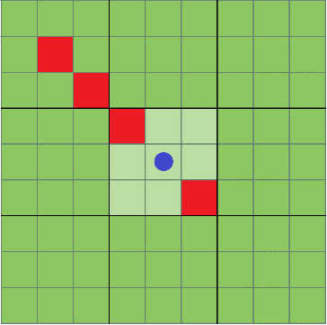

 |  |  |  |  |  |  |  |  |  |  |  |  |  |  | Soldado de gran escudo
 |  |  |  |  |  |  |  |  |  |  |  |  |  |  |  | Movimientos en campo: |  | 1 | H | V | D
 |  |  |  |  |  |  |  |  |  |  |  |  |  |  |  | Arma: | Gran escudo de cuadrado de plomo

 |  |  | Soldado lanzero de corto alcance |  |  |  |  |  |  |  |  |  |  |  | Ataque: |  |  | Defensa: |  |  | Evasión:
 |  |  |  | Movimientos en campo: |  | 2 | - | V | D
 |  |  |  | Arma: | Lanza larga de punta de acero y mango de madera

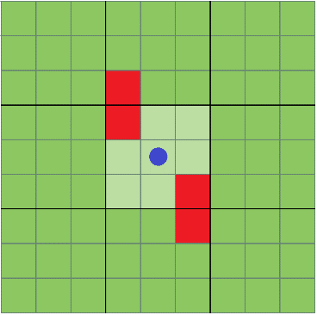
 |  |  | Ataque: |  |  | Defensa: |  |  | Evasión:

 |  |  |  |  |  |  |  |  |  |  |  |  |  |  | Arquero de corto alcance
 |  |  |  |  |  |  |  |  |  |  |  |  |  |  |  | Movimientos en campo: |  | 2 | - | - | D
 |  |  |  |  |  |  |  |  |  |  |  |  |  |  |  | Arma: | Arco de madera de corta envergadura

 |  |  |  |  |  |  |  |  |  |  |  |  |  |  | Ataque: |  |  | Defensa: |  |  | Evasión:
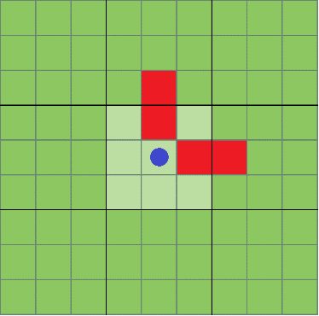

 |  |  | Soldado de armadura robusta
 |  |  |  | Movimientos en campo: |  | 1 | H | V | D
 |  |  |  | Arma: | Bara de madera con punta reforzada

 |  |  | Ataque: |  |  | Defensa: |  |  | Evasión:

 | Silicatos |  |  |  |  |  |  |  |  |  |  |  |  | Teofrastos
 | Habilidades: |  |  |  |  |  |  |  |  |  |  |  |  | Habilidades:
 | Común: | Pies ligeros | (Dos veces por turno: puede moverse un movimiento en campo extra por 1 de energia) |  |  |  |  |  |  |  |  |  |  | Común: | Entusiasmo (Al quedarse justo a la mitad de la vida, una vez por turno, puede gastar 1 de energía para obtener un movimiento en campo extra)
 | Rara: | Multidisparo (Una vez cada dos turnos, puede tirar un dado de 6: 4, 5 y 6 permiten escoger a un objetivo adicional) |  |  |  |  |  |  |  |  |  |  |  | Rara: | Ira | (Al quedarse en un punto de vida obtiene un dado extra para las tiradas de ataque)
 | Salud: | 3 |  |  |  |  |  |  |  |  |  |  |  | Salud: | 6
 | Energia: | 7 |  |  |  |  |  |  |  |  |  |  |  | Energia: | 4
 |  | Clases: |  |  |  |  |  |  |  |  |  |  |  |  | Clases:
 |  |  | Ballestero de corto alcance |  |  |  |  |  |  |  |  |  |  |  |  | Berserk de hacha
 |  |  |  | Movimientos en campo: |  | 1 | H | V | D |  |  |  |  |  |  | Movimientos en campo: |  | 3 | H | V | -
 |  |  |  | Arma: | Ballesta de madera de poca envergadura |  |  |  |  |  |  |  |  |  |  | Arma: | Gran hacha de acero con mango de madera largo

 |  |  | Ataque: |  |  | Defensa: |  |  | Evasión: |  |  |  |  |  | Ataque: |  |  | Defensa: |  |  | Evasión:
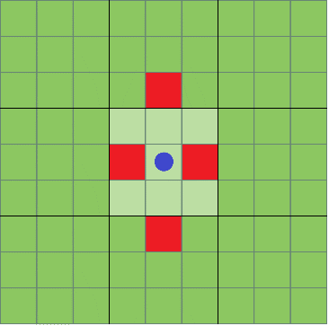

 |  |  |  |  |  |  |  |  |  |  |  |  |  |  |  | Berserk de Mayal
 |  |  |  |  |  |  |  |  |  |  |  |  |  |  |  | Movimientos en campo: |  | 3 | - | V | D
 |  |  |  |  |  |  |  |  |  |  |  |  |  |  |  | Arma: | Bola de pinchos encadenada a un mango de madera

 |  |  | Arquero de arco liso |  |  |  |  |  |  |  |  |  |  |  | Ataque: |  |  | Defensa: |  |  | Evasión:
 |  |  |  | Movimientos en campo: |  | 1 | H | V | D
 |  |  |  | Arma: | Arco de madera de gran envergadura

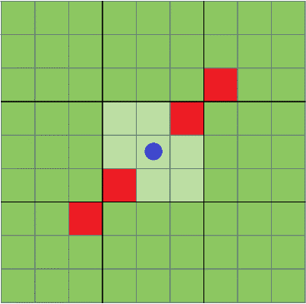
 |  |  | Ataque: |  |  | Defensa: |  |  | Evasión:

 |  |  |  |  |  |  |  |  |  |  |  |  |  |  |  | Berserk de Zweihander
 |  |  |  |  |  |  |  |  |  |  |  |  |  |  |  | Movimientos en campo: |  | 3 | H | - | D
 |  |  |  |  |  |  |  |  |  |  |  |  |  |  |  | Arma: | Gran espadón de mango largo para ambas manos

 |  |  |  |  |  |  |  |  |  |  |  |  |  |  | Ataque: |  |  | Defensa: |  |  | Evasión:

 |  |  | Hondero de piroide
 |  |  |  | Movimientos en campo: |  | 1 | H | V | D
 |  |  |  | Arma: | Honda de cuero de gran alcance

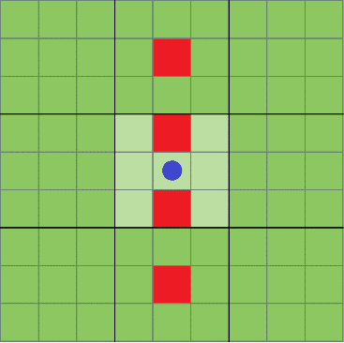
 |  |  | Ataque: |  |  | Defensa: |  |  | Evasión:

 | ZEN
 | El zen permite controlar los elementos y realizar diferentes movimientos que varian desde ataques muy agresivos hasta utilidad. |  |  |  |  |  |  |  |  |  |  | Los costos de energia iniciales sirven para activar el Zen durante 2 turnos.
 | Para subir que el nivel del STAT pueda ser tomado en cuenta, necesita contar con los libros del arte elemental que desea usar en su inventario. Es uno por cada nivel.

 | AGUA |  |  |  | FUEGO |  |  |  | AIRE |  |  |  | TIERRA |  |  |  | RAYO
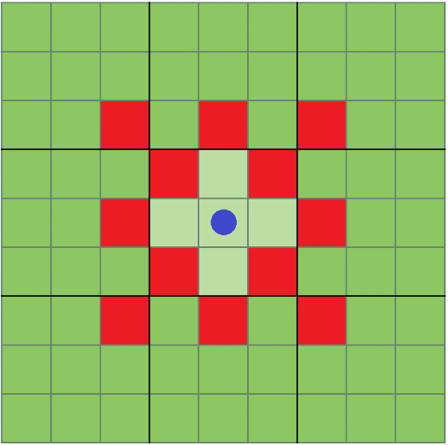
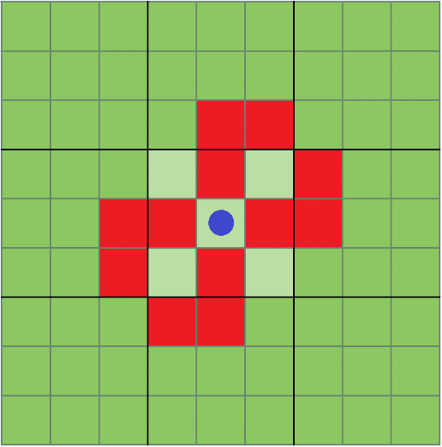
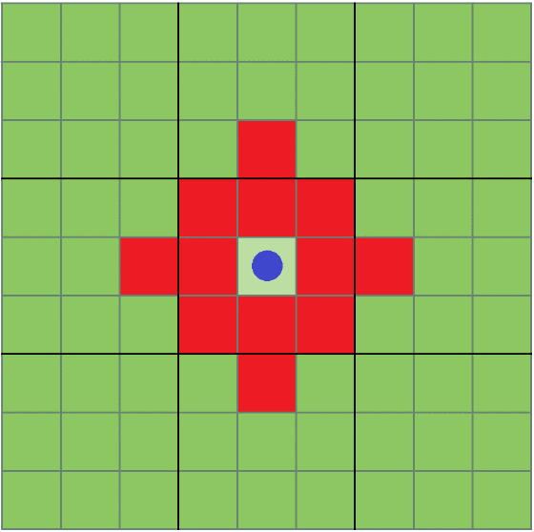
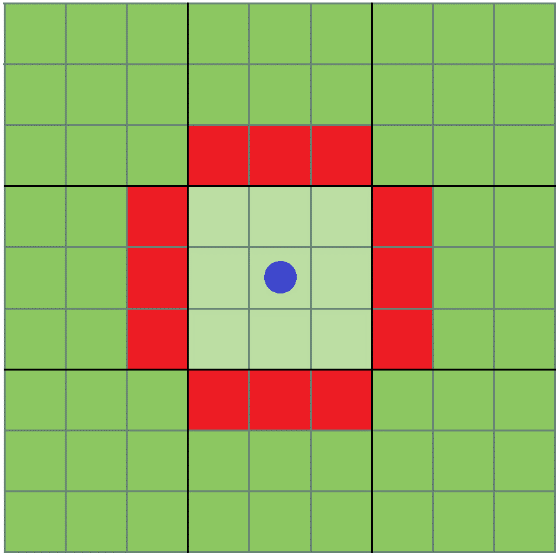
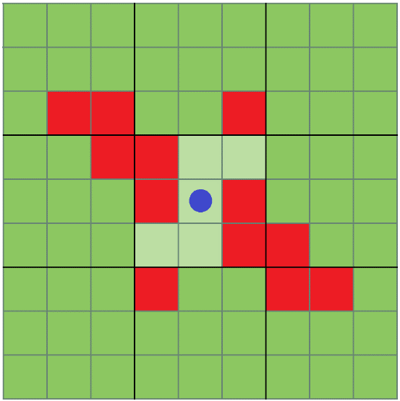

 | Costo en energia: |  | 3 |  | Costo en energia: |  | 2 |  | Costo en energia: |  | 3 |  | Costo en energia: |  | 2 |  | Costo en energia: |  | 3
 | Ataque: |  |  |  | Ataque: |  |  |  | Ataque: |  |  |  | Ataque: |  |  |  | Ataque:
 | Defensa: |  |  |  | Defensa: |  |  |  | Defensa: |  |  |  | Defensa: |  |  |  | Defensa:
 | Evasión: |  |  |  | Evasión: |  |  |  | Evasión: |  |  |  | Evasión: |  |  |  | Evasión:
 | Efecto: |  |  |  | Efecto: |  |  |  | Efecto: |  |  |  | Efecto: |  |  |  | Efecto:

 | STAT RELACIONADO: |  | Evasión |  | STAT RELACIONADO: |  | Combate |  | STAT RELACIONADO: |  | Destreza |  | STAT RELACIONADO: |  | Tierra |  | STAT RELACIONADO: |  | Precisión

 | NIVEL STAT | CASILLAS ELEGIBLES |  |  | NIVEL STAT | CASILLAS ELEGIBLES |  |  | NIVEL STAT | CASILLAS ELEGIBLES |  |  | NIVEL STAT | CASILLAS ELEGIBLES |  |  | NIVEL STAT | CASILLAS ELEGIBLES
 | Nivel 0 | 0 |  |  | Nivel 0 | 0 |  |  | Nivel 0 | 0 |  |  | Nivel 0 | 0 |  |  | Nivel 0 | 0
 | Nivel 1 | 2 |  |  | Nivel 1 | 3 |  |  | Nivel 1 | 2 |  |  | Nivel 1 | 3 |  |  | Nivel 1 | 2
 | Nivel 2 | 3 |  |  | Nivel 2 | 4 |  |  | Nivel 2 | 3 |  |  | Nivel 2 | 4 |  |  | Nivel 2 | 3
 | Nivel 3 | 5 |  |  | Nivel 3 | 5 |  |  | Nivel 3 | 5 |  |  | Nivel 3 | 5 |  |  | Nivel 3 | 5
 | Nivel 4 | 6 |  |  | Nivel 4 | 7 |  |  | Nivel 4 | 6 |  |  | Nivel 4 | 7 |  |  | Nivel 4 | 6

 | Efecto: |  |  |  | Efecto: |  |  |  | Efecto: |  |  |  | Efecto: | (Muralla 1 de salud) |  |  | Efecto:
 | En casillas seleccionadas puede |  |  |  | Si el objetivo impactado por el |  |  |  | En casillas seleccionadas |  |  |  | En casillas seleccionadas permite |  |  |  | En casillas seleccionadas permite
 | utilizar el efecto y curar 1 punto de |  |  |  | efecto (Se considera un ataque) |  |  |  | desplaza a todas las unidades |  |  |  | crear muros de piedra que impiden |  |  |  | crear relampagos que aturden a los
 | salud a los objetivos que se |  |  |  | cuenta con quemadura el daño |  |  |  | un cuadro en en horizontal o vertical |  |  |  | el uso de esas casillas durante |  |  |  | objetivos impactados e impide
 | encuentren en las casillas |  |  |  | es doble. |  |  |  | dependiendo de la posición inicial |  |  |  | 4 turnos o hasta que las rompan |  |  |  | que se puedan mover durante el turno

 | Ataque: | Ataca las casillas |  |  | Ataque: | Ataca las casillas |  |  | Ataque: | NA |  |  | Ataque: | NA |  |  | Ataque: | Ataca las casillas
 | seleccionadas. Se considera un |  |  |  | seleccionadas. Se considera un |  |  |  |  |  |  |  |  |  |  |  | seleccionadas. Se considera un
 | ataque Zen |  |  |  | ataque Zen |  |  |  |  |  |  |  |  |  |  |  | ataque Zen

 | Defensa: | NA |  |  | Defensa: | NA |  |  | Defensa: | Defiende las casillas |  |  | Defensa: | Defiende las casillas |  |  | Defensa: | NA
 |  |  |  |  |  |  |  |  | seleccionadas. |  |  |  | seleccionadas.

 | Evasión: | Puede evadir a una |  |  | Evasión: | NA |  |  | Evasión: | Puede evadir a una |  |  | Evasión: | NA |  |  | Evasión: | Puede evadir a una
 | de las casillas seleccionadas |  |  |  |  |  |  |  | de las casillas seleccionadas |  |  |  |  |  |  |  | de las casillas seleccionadas

 | EQUIPO |  |  |  |  |  | INVENTARIO

 |  |  | CABEZA

 |  | MANO |  | MANO
 |  | DERECHA | CUERPO | IZQUIERDA

 |  |  |  |  |  |  |  |  |  |  | NO

 |  | RUNA |  | INVENTARIO

 |  |  | PIERNAS

 | LISTA DE OBJETOS

 | Materiales |  |  | Armas Melee |  |  | Armas Rango |  |  | Munición |  |  | Herramientas |  |  | Pergaminos

 | Leña |  |  | Espada de madera |  |  | Lanza de madera |  |  | Flechas |  |  | Frasco de cristal |  |  | Pergamino nivel 1 de agua
 | Pedernal |  |  |  |  |  | Arco viejo de madera |  |  | Flechas envenenadas |  |  | Caserola de metal |  |  | Pergamino nivel 2 de agua
 | Cuero trabajado |  |  | Escudo de madera |  |  | Honda de cuero |  |  |  |  |  | Cuenco de madera |  |  | Pergamino nivel 3 de agua
 | Cuero de murcielago |  |  | Hacha de piedra |  |  | Lanza de combate |  |  |  |  |  | Tienda de acampar |  |  | Pergamino nivel 4 de agua
 | Carne de caza |  |  | Maza de madera |  |  | Arco de madera |  |  |  |  |  |  |  |  | Pergamino nivel 1 de fuego
 | Conjunto de vegetales |  |  | Espada ancha de caballero |  |  |  |  |  |  |  |  |  |  |  | Pergamino nivel 2 de fuego
 | Colmillos de felino |  |  | Espadón de caballero |  |  |  |  |  |  |  |  |  |  |  | Pergamino nivel 3 de fuego
 | Pezuñas |  |  | Hacha de guerra |  |  |  |  |  |  |  |  |  |  |  | Pergamino nivel 4 de fuego
 | Cuernos de demonio |  |  | Maza de mango largo |  |  |  |  |  |  |  |  |  |  |  | Pergamino nivel 1 de aire
 | Plumas de Silicato |  |  | Arco de caballero |  |  |  |  |  |  |  |  |  |  |  | Pergamino nivel 2 de aire
 | Escama de Argon |  |  | Katana vieja |  |  |  |  |  |  |  |  |  |  |  | Pergamino nivel 3 de aire
 | Torfin (Moneda global) |  |  | Espadón viejo |  |  |  |  |  |  |  |  |  |  |  | Pergamino nivel 4 de aire
 | Peces |  |  |  |  |  |  |  |  |  |  |  |  |  |  | Pergamino nivel 1 de tierra
 | Frutos de arbol |  |  |  |  |  |  |  |  |  |  |  |  |  |  | Pergamino nivel 2 de tierra
 | Manteca de cabra |  |  |  |  |  |  |  |  |  |  |  |  |  |  | Pergamino nivel 3 de tierra
 | Miel de abeja teofrasta |  |  |  |  |  |  |  |  |  |  |  |  |  |  | Pergamino nivel 4 de tierra
 |  |  |  |  |  |  |  |  |  |  |  |  |  |  |  | Pergamino nivel 1 de rayo
 |  |  |  |  |  |  |  |  |  |  |  |  |  |  |  | Pergamino nivel 2 de rayo
 |  |  |  |  |  |  |  |  |  |  |  |  |  |  |  | Pergamino nivel 3 de rayo
 |  |  |  |  |  |  |  |  |  |  |  |  |  |  |  | Pergamino nivel 4 de rayo

